Sheet1
令和４年度 茶業研究所研究報告会 出席申込書

 |  |  | 締切 令和５年１月３１日(火）

 | 茶業研究所あて
 |  | 公所名等

 | 所 属 | 氏 名

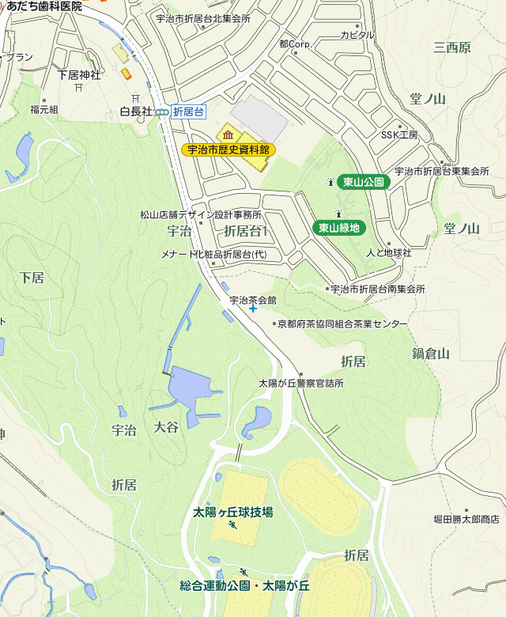
 |  |  | 連絡先電話番号
 |  |  | ０７７４－２２－５５７７

宇治茶会館
 |  |  | 連絡先ＦＡＸ番号
 |  |  | ０７７４－２２－５８７７
 |  | ※番号は､お間違いのないようお願いいたします

 |  | 駐車場に限りがありますので、できるだけお乗り合わせの上、お越し下さい。

山城運動公園

 |  | 宇治茶会館の駐車場が満車の場合、お向かいの京都府山城運動公園(太陽ヶ丘）の駐車場に駐車して下さい。料金は主催で負担し、受付で無料駐車券と交換します。

